Freeze Panes
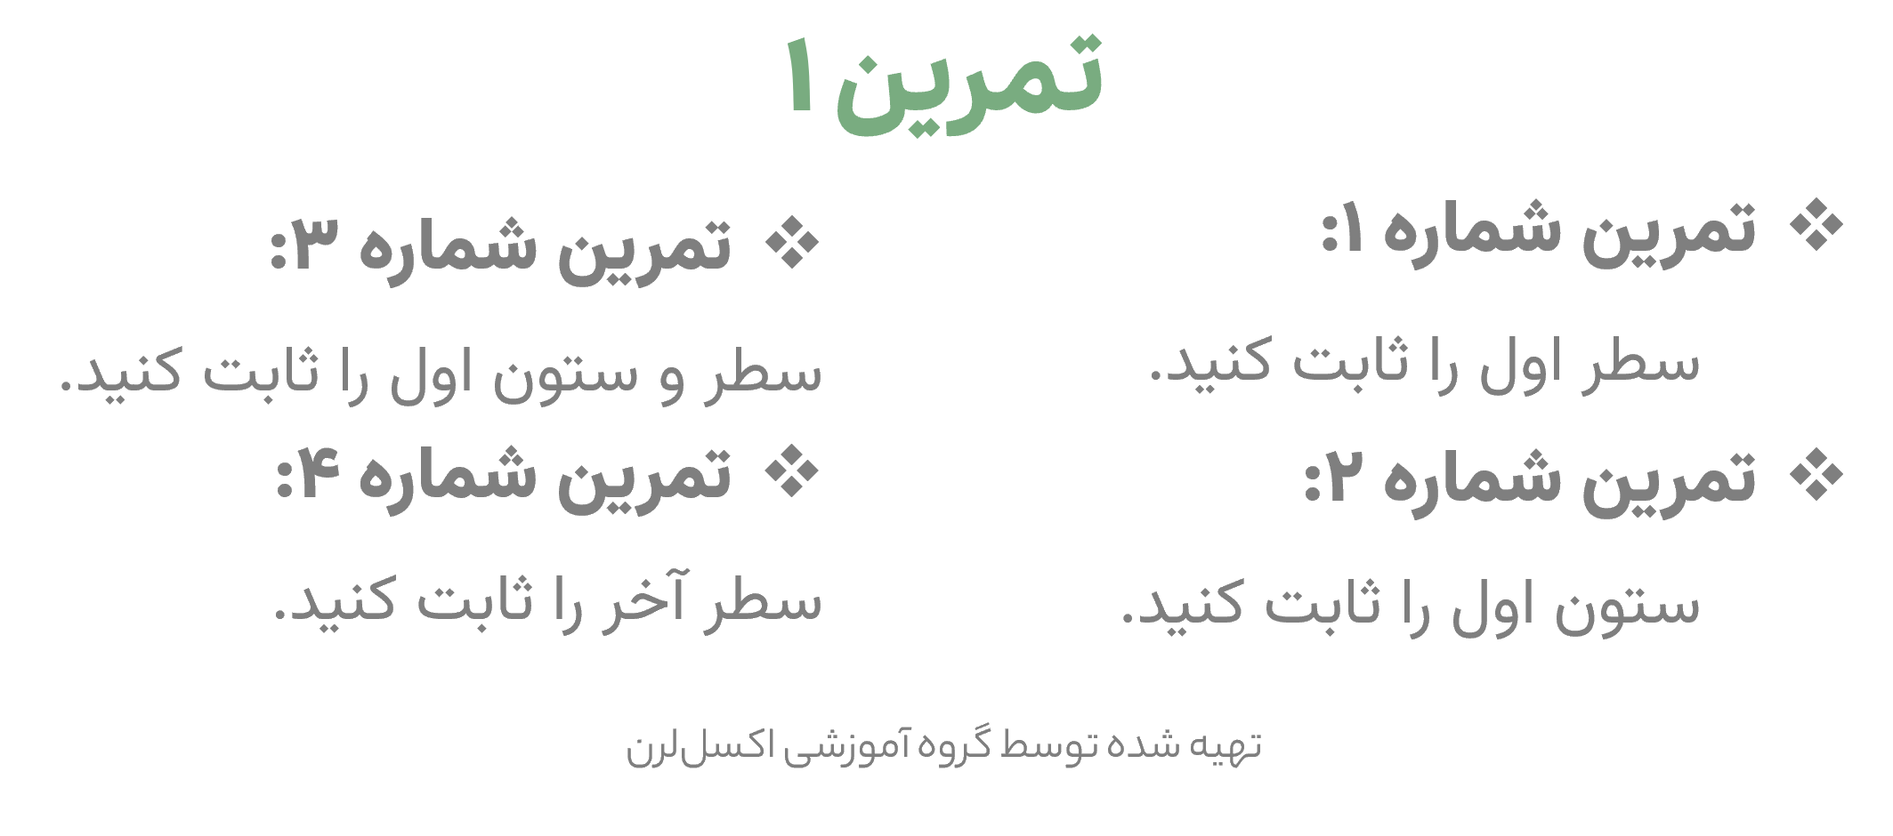
کدسفارش | منطقه | نام سفارش‌‌دهنده | نام کالا | تعداد | قیمت هرواحد(ریال) | قیمت کل(ریال) | وضعیت
101 | شرق | تهرانی مقدم | مداد | 20 | 4,500 | 90,000 | ناموجود
102 | مرکزی | گنجی | ماژیک رنگ آمیزی | 19 | 1,300 | 24,700 | موجود
103 | مرکزی | خسرو شاهی | مداد | 28 | 2,000 | 56,000 | ناموجود
104 | مرکزی | رادان | ماژیک هایلایتر | 15 | 8,000 | 120,000 | موجود
105 | غرب | اشکان | مداد | 24 | 4,800 | 115,200 | ناموجود
106 | شرق | تهرانی مقدم | چسب | 25 | 8,500 | 212,500 | ناموجود
107 | مرکزی | مهرگان | مداد تراش | 18 | 4,400 | 79,200 | ناموجود
108 | مرکزی | خسرو شاهی | مداد | 23 | 8,400 | 193,200 | ناموجود
109 | غرب | درخشان | چسب | 20 | 6,300 | 126,000 | موجود
110 | شرق | تهرانی مقدم | دفتر | 10 | 5,000 | 50,000 | ناموجود
111 | مرکزی | رستگار | مداد | 30 | 5,000 | 150,000 | موجود
112 | شرق | نیک زاد | ماژیک رنگ آمیزی | 17 | 7,300 | 124,100 | موجود
113 | شرق | شایگان | مداد تراش | 24 | 1,500 | 36,000 | ناموجود
114 | شرق | شایگان | دفتر | 25 | 3,600 | 90,000 | ناموجود
115 | شرق | خسرو شاهی | ماژیک هایلایتر | 26 | 1,500 | 39,000 | ناموجود
116 | شرق | خسرو شاهی | کلاسور | 10 | 2,500 | 25,000 | ناموجود
117 | شرق | اشکان | مداد تراش | 10 | 7,500 | 75,000 | ناموجود
118 | شرق | رادان | ماژیک رنگ آمیزی | 8 | 3,600 | 28,800 | ناموجود
101 | شرق | تهرانی مقدم | مداد | 20 | 4,500 | 90,000 | ناموجود
102 | مرکزی | گنجی | ماژیک رنگ آمیزی | 19 | 1,300 | 24,700 | موجود
103 | مرکزی | خسرو شاهی | مداد | 28 | 2,000 | 56,000 | ناموجود
104 | مرکزی | رادان | ماژیک هایلایتر | 15 | 8,000 | 120,000 | موجود
105 | غرب | اشکان | مداد | 24 | 4,800 | 115,200 | ناموجود
106 | شرق | تهرانی مقدم | چسب | 25 | 8,500 | 212,500 | ناموجود
107 | مرکزی | مهرگان | مداد تراش | 18 | 4,400 | 79,200 | ناموجود
108 | مرکزی | خسرو شاهی | مداد | 23 | 8,400 | 193,200 | ناموجود
109 | غرب | درخشان | چسب | 20 | 6,300 | 126,000 | موجود
110 | شرق | تهرانی مقدم | دفتر | 10 | 5,000 | 50,000 | ناموجود
111 | مرکزی | رستگار | مداد | 30 | 5,000 | 150,000 | موجود
112 | شرق | نیک زاد | ماژیک رنگ آمیزی | 17 | 7,300 | 124,100 | موجود
113 | شرق | شایگان | مداد تراش | 24 | 1,500 | 36,000 | ناموجود
114 | شرق | شایگان | دفتر | 25 | 3,600 | 90,000 | ناموجود
115 | شرق | خسرو شاهی | ماژیک هایلایتر | 26 | 1,500 | 39,000 | ناموجود
116 | شرق | خسرو شاهی | کلاسور | 10 | 2,500 | 25,000 | ناموجود
117 | شرق | اشکان | مداد تراش | 10 | 7,500 | 75,000 | ناموجود
118 | شرق | رادان | ماژیک رنگ آمیزی | 8 | 3,600 | 28,800 | ناموجود
جمع کل |  |  |  | 704 | 171,400 | 3,269,400

Find & Replace
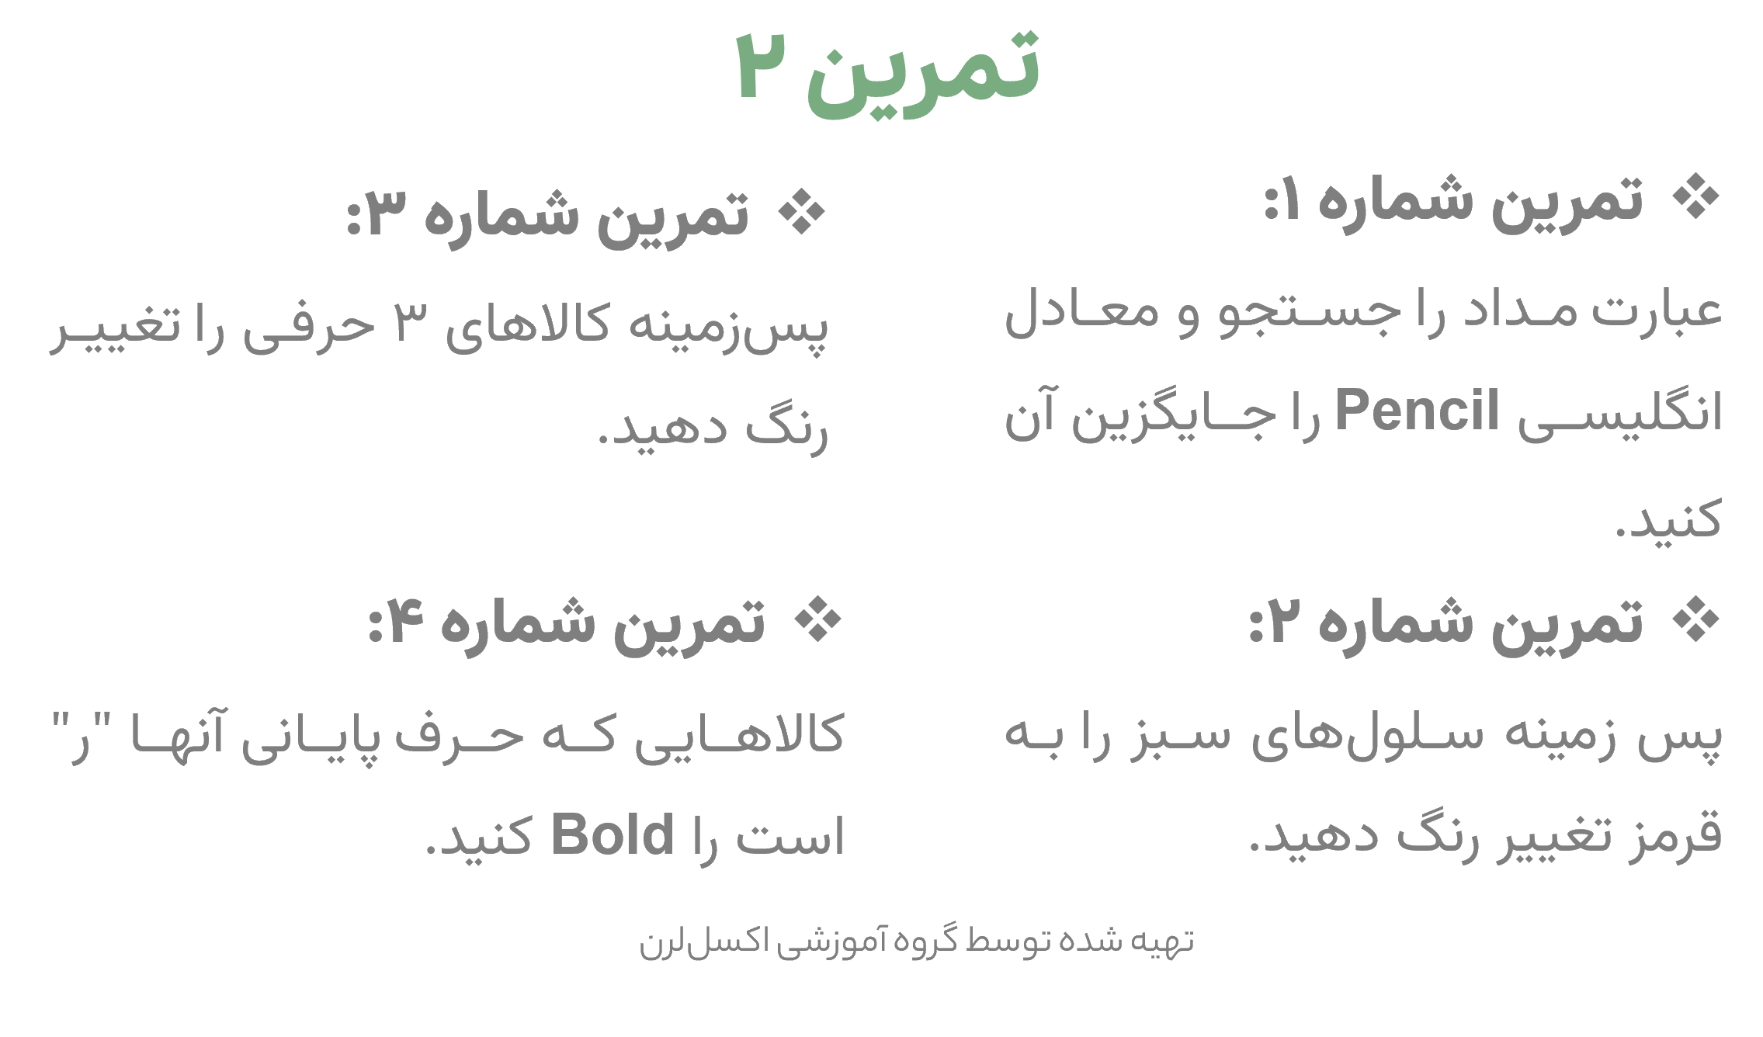
کدسفارش | منطقه | نام سفارش‌‌دهنده | نام کالا | تعداد | قیمت هرواحد(ریال) | قیمت کل(ریال) | وضعیت
101 | شرق | تهرانی مقدم | مداد | 20 | 4500 | 90000 | ناموجود
102 | مرکزی | گنجی | ماژیک رنگ آمیزی | 19 | 1300 | 24700 | موجود
103 | مرکزی | خسرو شاهی | مداد | 28 | 2000 | 56000 | ناموجود
104 | مرکزی | رادان | ماژیک هایلایتر | 15 | 8000 | 120000 | موجود
105 | غرب | اشکان | مداد | 24 | 4800 | 115200 | ناموجود
106 | شرق | تهرانی مقدم | چسب | 25 | 8500 | 212500 | ناموجود
107 | مرکزی | مهرگان | مداد تراش | 18 | 4400 | 79200 | ناموجود
108 | مرکزی | خسرو شاهی | مداد | 23 | 8400 | 193200 | ناموجود
109 | غرب | درخشان | چسب | 20 | 6300 | 126000 | موجود
110 | شرق | تهرانی مقدم | دفتر | 10 | 5000 | 50000 | ناموجود
111 | مرکزی | رستگار | مداد | 30 | 5000 | 150000 | موجود
112 | شرق | نیک زاد | ماژیک رنگ آمیزی | 17 | 7300 | 124100 | موجود
113 | شرق | شایگان | مداد تراش | 24 | 1500 | 36000 | ناموجود
114 | شرق | شایگان | دفتر | 25 | 3600 | 90000 | ناموجود
115 | شرق | خسرو شاهی | ماژیک هایلایتر | 26 | 1500 | 39000 | ناموجود
116 | شرق | خسرو شاهی | کلاسور | 10 | 2500 | 25000 | ناموجود
117 | شرق | اشکان | مداد تراش | 10 | 7500 | 75000 | ناموجود
118 | شرق | رادان | ماژیک رنگ آمیزی | 8 | 3600 | 28800 | ناموجود

